상품제안서
엔보우 NB50 눈마사지기 | 상품코드: F25553

 |  |  |  |  |  |  | 02-412-0044 | www.easy1.co.kr
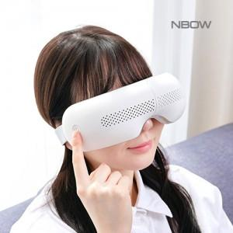

【상세/제작정보】 | 엔보우 NB50 눈마사지기 레이저인쇄 50개 이상 무료 / 50개이하 30,000원 운임비 1박스(20개) 4000원 / 선물포장 300원

【인쇄/포장옵션】 | 레이저 / 포장지포장

【공급단가】 | 수량 | 20~ | 100~ | 300~ | 500~ | 1,000~
*VAT별도 | 단가 | 36,250원 | 35,670원 | 34,800원 | 33,930원 | 33,350원

【상품 URL】 | https://dev.easy1.co.kr:443/src/goods_detail.php?gdno=25553

